ESTADO DE CAMBIO DE PATRIMONIO
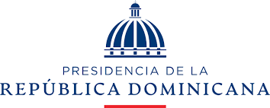

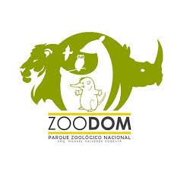
PARQUE ZOOLOGICO NACIONAL
ESTADO DE CAMBIO DE ACTIVO / PATRIMONIO
EJERCICIOA AL 31 DICIEMBRE 2022 Y 2021
VALORES RD$

 | Capital Aportado | Cambios en Políticas Contables | Revaluación | Resultados Acumulados | Total Activos Netos / Patrimonio

Saldo al 31 de diciembre de 2020 | 156,228.00 |  |  | 72,453,470.00 | 72,609,698.00
Cambio en políticas contables
Revaluación de Propiedad, planta y equipo
Ajuste al patrimonio |  |  |  |  | -
Resultado del período |  |  |  | 11,534,011.00 | 11,534,011.00
Saldo al 30 de Junio de 2021 | 156,228.00 |  |  | 83,987,481.00 | 84,143,709.00
Saldo al 31 de diciembre de 2021 | 156,228.00 |  |  | 83,987,481.00 | 84,143,709.00
Cambio en políticas contables
Revaluación de Propiedad, planta y equipo
Efecto del gasto de depreciación de los activos revaluados
Ajuste al patrimonio |  |  |  | 3,162,515.29 | 3,162,515.29
Resultado del período |  |  |  | -7,370,594.29 | -7,370,594.29
Saldo al 30 de junio de 2020 | 156,228.00 |  |  | 79,779,402.00 | 79,935,630.00
Las notas en las páginas 7 a 22 son parte integral de estos Estados Financieros.

 |  |  | _________________________________
LIC. MANUEL MEDINA G |  |  | LICDA. HILDA GONZALEZ
ENC. CONTABILIDAD |  |  | ENC. ADM Y FINANCIERA

_________________________________
DRA. PATRICIA TORIBIO PAULINO
DIRECTORA GENERAL

